Школьная форма
Школьная форма
Изд | состав | размер | до 500 | от 500 | от 1 000 | от 2 000 | от 5 000 | опт 500 | опт 1 000 | опт 2 000 | опт 5 000 | Минимальный заказ по оптовым ценам 10.000р на любые наименования товаров
Жилеты | хлопок 50%, акрил 50% | 30-40 | 576 | 3% | 5% | 7% | 9% | 558.72 | 547.2 | 535.68 | 524.16
 |  | 42-48 | 610.4 | 3% | 5% | 7% | 9% | 592.088 | 579.88 | 567.672 | 555.464
 |  | 50-56 | 704 | 3% | 5% | 7% | 9% | 682.88 | 668.8 | 654.72 | 640.64
 | п/ ш - 30 / 70 тянущиеся | 30-38 | 652 | 3% | 5% | 7% | 9% | 632.44 | 619.4 | 606.36 | 593.32
 |  | 40-44 | 688 | 3% | 5% | 7% | 9% | 667.36 | 653.6 | 639.84 | 626.08
 |  | 46-48 | 733 | 3% | 5% | 7% | 9% | 711.01 | 696.35 | 681.69 | 667.03
 |  | 50-56 | 831 | 3% | 5% | 7% | 9% | 806.07 | 789.45 | 772.83 | 756.21
 | п/ш - 30 / 70 утепленные(в 2 нити) | 30-38 | 702 | 3% | 5% | 7% | 9% | 680.94 | 666.9 | 652.86 | 638.82
 |  | 40-44 | 765 | 3% | 5% | 7% | 9% | 742.05 | 726.75 | 711.45 | 696.15
 |  | 46-50 | 810 | 3% | 5% | 7% | 9% | 785.7 | 769.5 | 753.3 | 737.1
 | п/ш - 30 / 70 тонкие | 30-40 | 682 | 3% | 5% | 7% | 9% | 661.54 | 647.9 | 634.26 | 620.62
 |  | 42-50 | 718 | 3% | 5% | 7% | 9% | 696.46 | 682.1 | 667.74 | 653.38
 | х / б кулирка - 95% эластан(5%) в резинку | 30-40 | 634 | 3% | 5% | 7% | 9% | 614.98 | 602.3 | 589.62 | 576.94
 |  | 42-48 | 656 | 3% | 5% | 7% | 9% | 636.32 | 623.2 | 610.08 | 596.96
 |  | 50-52 | 714 | 3% | 5% | 7% | 9% | 692.58 | 678.3 | 664.02 | 649.74
 |  | 54-56 | 740 | 3% | 5% | 7% | 9% | 717.8 | 703 | 688.2 | 673.4
Жилеты с имитацией пуговиц | 30 / 70 тянущиеся | 30-38 | 732 | 3% | 5% | 7% | 9% | 710.04 | 695.4 | 680.76 | 666.12
 |  | 40-44 | 768 | 3% | 5% | 7% | 9% | 744.96 | 729.6 | 714.24 | 698.88
 |  | 46-50 | 813 | 3% | 5% | 7% | 9% | 788.61 | 772.35 | 756.09 | 739.83
Кардиган | 30 / 70 тянущиеся | 30-38 | 790 | 3% | 5% | 7% | 9% | 766.3 | 750.5 | 734.7 | 718.9
 |  | 40-44 | 810 | 3% | 5% | 7% | 9% | 785.7 | 769.5 | 753.3 | 737.1
 |  | 46-50 | 845 | 3% | 5% | 7% | 9% | 819.65 | 802.75 | 785.85 | 768.95
Кардиган | х/б - 100% | 30-38 | 752 | 3% | 5% | 7% | 9% | 729.44 | 714.4 | 699.36 | 684.32
 |  | 40-44 | 788 | 3% | 5% | 7% | 9% | 764.36 | 748.6 | 732.84 | 717.08
 |  | 46-50 | 833 | 3% | 5% | 7% | 9% | 808.01 | 791.35 | 774.69 | 758.03
Пуловер | п/ш - 30/70 | 30-38 | 928 | 3% | 5% | 7% | 9% | 900.16 | 881.6 | 863.04 | 844.48
 |  | 40-44 | 998 | 3% | 5% | 7% | 9% | 968.06 | 948.1 | 928.14 | 908.18
 |  | 46-50 | 1082 | 3% | 5% | 7% | 9% | 1049.54 | 1027.9 | 1006.26 | 984.62
 | х/б - 100% | 30-38 | 810 | 3% | 5% | 7% | 9% | 785.7 | 769.5 | 753.3 | 737.1
 |  | 40-44 | 834 | 3% | 5% | 7% | 9% | 808.98 | 792.3 | 775.62 | 758.94
 |  | 46-50 | 869 | 3% | 5% | 7% | 9% | 842.93 | 825.55 | 808.17 | 790.79
Платья | п/ш | 30-40 | 820 | 3% | 5% | 7% | 9% | 795.4 | 779 | 762.6 | 746.2
 |  | 42-50 | 876 | 3% | 5% | 7% | 9% | 849.72 | 832.2 | 814.68 | 797.16
Юбки | п/ш | 30-40 | 500 | 3% | 5% | 7% | 9% | 485 | 475 | 465 | 455
 |  | 42-50 | 600 | 3% | 5% | 7% | 9% | 582 | 570 | 558 | 546
 |  | 52-56 | 700 | 3% | 5% | 7% | 9% | 679 | 665 | 651 | 637
 | Больше выбора школьной формы Вы можете увидеть на нашем сайте alisma54.ru
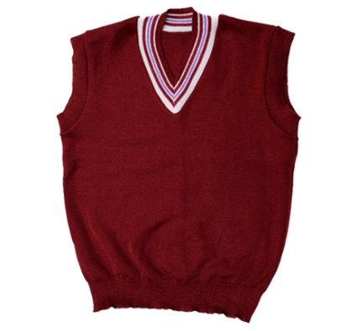
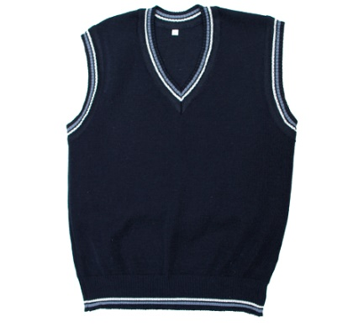
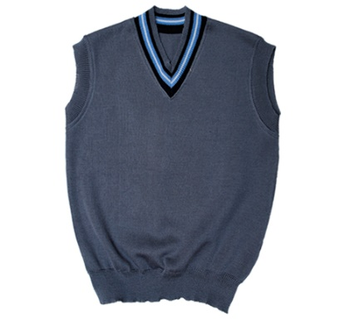
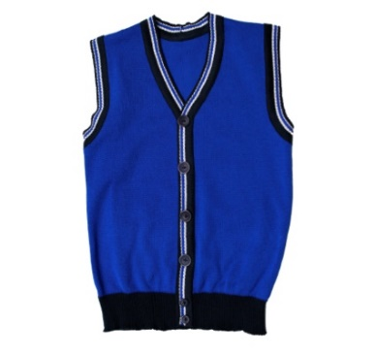
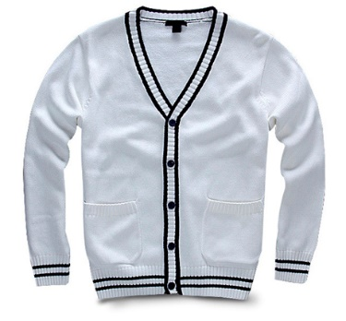

Школьная жилетка с большой горловиной |  | Жилетка с обрамленными руковами и резинкой |  | Жилетка с узкой горловиной |  |  | Жилетка с имитацией пуговиц |  | Кардиган
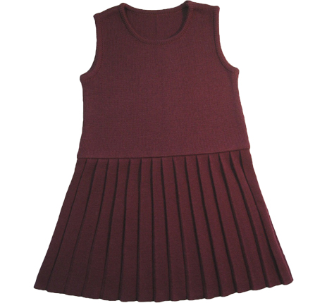
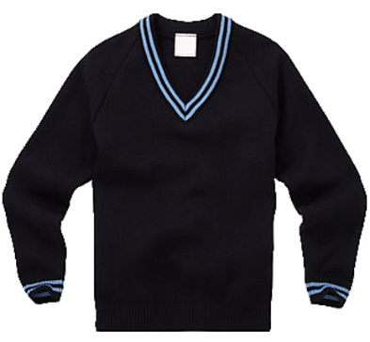
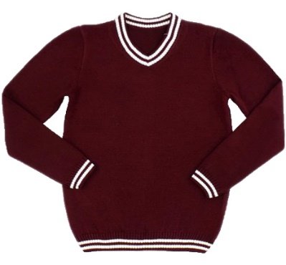
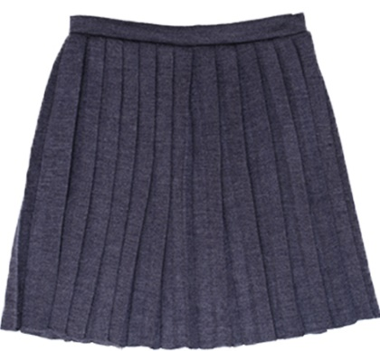

Пуловер с V-образным вырезом |  | Пуловер с округлой горловиной |  |  | Плиссированная юбка |  |  | Платье с плиссированной юбкой

